LevelC_电能量市场出清电价
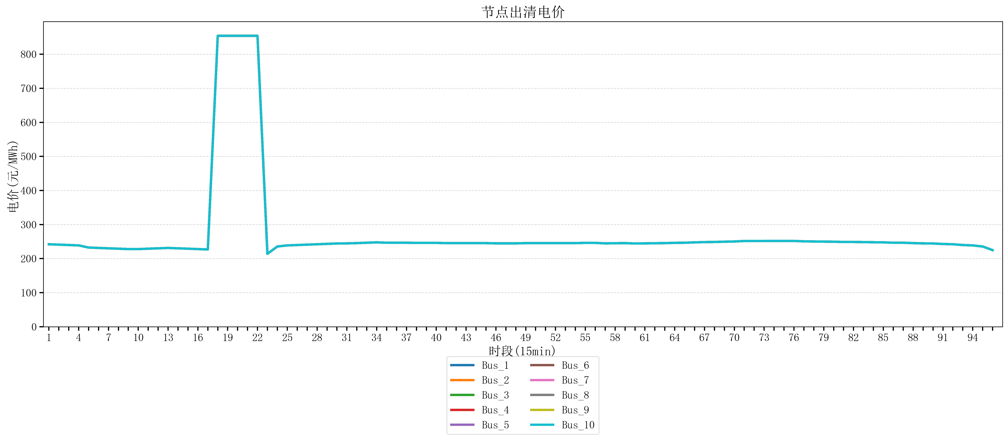
节点编号 | 电价类型 | 时段1 | 时段2 | 时段3 | 时段4 | 时段5 | 时段6 | 时段7 | 时段8 | 时段9 | 时段10 | 时段11 | 时段12 | 时段13 | 时段14 | 时段15 | 时段16 | 时段17 | 时段18 | 时段19 | 时段20 | 时段21 | 时段22
id | price_type | t1 | t2 | t3 | t4 | t5 | t6 | t7 | t8 | t9 | t10 | t11 | t12 | t13 | t14 | t15 | t16 | t17 | t18 | t19 | t20 | t21 | t22
str | str | float64 | float64 | float64 | float64 | float64 | float64 | float64 | float64 | float64 | float64 | float64 | float64 | float64 | float64 | float64 | float64 | float64 | float64 | float64 | float64 | float64 | float64
Bus_1 | 电能量电价 | 242.11096 | 240.99712 | 239.88328 | 238.76944 | 232.414 | 231.30016 | 230.18632 | 229.07248 | 227.95864 | 227.95864 | 229.07248 | 230.18632 | 231.30016 | 230.18632 | 229.07248 | 227.95864 | 226.8448 | 853.98584 | 853.98584 | 853.98584 | 853.98584 | 853.98584
Bus_2 | 电能量电价 | 242.11096 | 240.99712 | 239.88328 | 238.76944 | 232.414 | 231.30016 | 230.18632 | 229.07248 | 227.95864 | 227.95864 | 229.07248 | 230.18632 | 231.30016 | 230.18632 | 229.07248 | 227.95864 | 226.8448 | 853.98584 | 853.98584 | 853.98584 | 853.98584 | 853.98584
Bus_3 | 电能量电价 | 242.11096 | 240.99712 | 239.88328 | 238.76944 | 232.414 | 231.30016 | 230.18632 | 229.07248 | 227.95864 | 227.95864 | 229.07248 | 230.18632 | 231.30016 | 230.18632 | 229.07248 | 227.95864 | 226.8448 | 853.98584 | 853.98584 | 853.98584 | 853.98584 | 853.98584
Bus_4 | 电能量电价 | 242.11096 | 240.99712 | 239.88328 | 238.76944 | 232.414 | 231.30016 | 230.18632 | 229.07248 | 227.95864 | 227.95864 | 229.07248 | 230.18632 | 231.30016 | 230.18632 | 229.07248 | 227.95864 | 226.8448 | 853.98584 | 853.98584 | 853.98584 | 853.98584 | 853.98584
Bus_5 | 电能量电价 | 242.11096 | 240.99712 | 239.88328 | 238.76944 | 232.414 | 231.30016 | 230.18632 | 229.07248 | 227.95864 | 227.95864 | 229.07248 | 230.18632 | 231.30016 | 230.18632 | 229.07248 | 227.95864 | 226.8448 | 853.98584 | 853.98584 | 853.98584 | 853.98584 | 853.98584
Bus_6 | 电能量电价 | 242.11096 | 240.99712 | 239.88328 | 238.76944 | 232.414 | 231.30016 | 230.18632 | 229.07248 | 227.95864 | 227.95864 | 229.07248 | 230.18632 | 231.30016 | 230.18632 | 229.07248 | 227.95864 | 226.8448 | 853.98584 | 853.98584 | 853.98584 | 853.98584 | 853.98584
Bus_7 | 电能量电价 | 242.11096 | 240.99712 | 239.88328 | 238.76944 | 232.414 | 231.30016 | 230.18632 | 229.07248 | 227.95864 | 227.95864 | 229.07248 | 230.18632 | 231.30016 | 230.18632 | 229.07248 | 227.95864 | 226.8448 | 853.98584 | 853.98584 | 853.98584 | 853.98584 | 853.98584
Bus_8 | 电能量电价 | 242.11096 | 240.99712 | 239.88328 | 238.76944 | 232.414 | 231.30016 | 230.18632 | 229.07248 | 227.95864 | 227.95864 | 229.07248 | 230.18632 | 231.30016 | 230.18632 | 229.07248 | 227.95864 | 226.8448 | 853.98584 | 853.98584 | 853.98584 | 853.98584 | 853.98584
Bus_9 | 电能量电价 | 242.11096 | 240.99712 | 239.88328 | 238.76944 | 232.414 | 231.30016 | 230.18632 | 229.07248 | 227.95864 | 227.95864 | 229.07248 | 230.18632 | 231.30016 | 230.18632 | 229.07248 | 227.95864 | 226.8448 | 853.98584 | 853.98584 | 853.98584 | 853.98584 | 853.98584
Bus_10 | 电能量电价 | 242.11096 | 240.99712 | 239.88328 | 238.76944 | 232.414 | 231.30016 | 230.18632 | 229.07248 | 227.95864 | 227.95864 | 229.07248 | 230.18632 | 231.30016 | 230.18632 | 229.07248 | 227.95864 | 226.8448 | 853.98584 | 853.98584 | 853.98584 | 853.98584 | 853.98584
Bus_11 | 电能量电价 | 242.11096 | 240.99712 | 239.88328 | 238.76944 | 232.414 | 231.30016 | 230.18632 | 229.07248 | 227.95864 | 227.95864 | 229.07248 | 230.18632 | 231.30016 | 230.18632 | 229.07248 | 227.95864 | 226.8448 | 853.98584 | 853.98584 | 853.98584 | 853.98584 | 853.98584
Bus_12 | 电能量电价 | 242.11096 | 240.99712 | 239.88328 | 238.76944 | 232.414 | 231.30016 | 230.18632 | 229.07248 | 227.95864 | 227.95864 | 229.07248 | 230.18632 | 231.30016 | 230.18632 | 229.07248 | 227.95864 | 226.8448 | 853.98584 | 853.98584 | 853.98584 | 853.98584 | 853.98584
Bus_13 | 电能量电价 | 242.11096 | 240.99712 | 239.88328 | 238.76944 | 232.414 | 231.30016 | 230.18632 | 229.07248 | 227.95864 | 227.95864 | 229.07248 | 230.18632 | 231.30016 | 230.18632 | 229.07248 | 227.95864 | 226.8448 | 853.98584 | 853.98584 | 853.98584 | 853.98584 | 853.98584
Bus_14 | 电能量电价 | 242.11096 | 240.99712 | 239.88328 | 238.76944 | 232.414 | 231.30016 | 230.18632 | 229.07248 | 227.95864 | 227.95864 | 229.07248 | 230.18632 | 231.30016 | 230.18632 | 229.07248 | 227.95864 | 226.8448 | 853.98584 | 853.98584 | 853.98584 | 853.98584 | 853.98584
Bus_15 | 电能量电价 | 242.11096 | 240.99712 | 239.88328 | 238.76944 | 232.414 | 231.30016 | 230.18632 | 229.07248 | 227.95864 | 227.95864 | 229.07248 | 230.18632 | 231.30016 | 230.18632 | 229.07248 | 227.95864 | 226.8448 | 853.98584 | 853.98584 | 853.98584 | 853.98584 | 853.98584
Bus_16 | 电能量电价 | 242.11096 | 240.99712 | 239.88328 | 238.76944 | 232.414 | 231.30016 | 230.18632 | 229.07248 | 227.95864 | 227.95864 | 229.07248 | 230.18632 | 231.30016 | 230.18632 | 229.07248 | 227.95864 | 226.8448 | 853.98584 | 853.98584 | 853.98584 | 853.98584 | 853.98584
Bus_17 | 电能量电价 | 242.11096 | 240.99712 | 239.88328 | 238.76944 | 232.414 | 231.30016 | 230.18632 | 229.07248 | 227.95864 | 227.95864 | 229.07248 | 230.18632 | 231.30016 | 230.18632 | 229.07248 | 227.95864 | 226.8448 | 853.98584 | 853.98584 | 853.98584 | 853.98584 | 853.98584
Bus_18 | 电能量电价 | 242.11096 | 240.99712 | 239.88328 | 238.76944 | 232.414 | 231.30016 | 230.18632 | 229.07248 | 227.95864 | 227.95864 | 229.07248 | 230.18632 | 231.30016 | 230.18632 | 229.07248 | 227.95864 | 226.8448 | 853.98584 | 853.98584 | 853.98584 | 853.98584 | 853.98584
Bus_19 | 电能量电价 | 242.11096 | 240.99712 | 239.88328 | 238.76944 | 232.414 | 231.30016 | 230.18632 | 229.07248 | 227.95864 | 227.95864 | 229.07248 | 230.18632 | 231.30016 | 230.18632 | 229.07248 | 227.95864 | 226.8448 | 853.98584 | 853.98584 | 853.98584 | 853.98584 | 853.98584
Bus_20 | 电能量电价 | 242.11096 | 240.99712 | 239.88328 | 238.76944 | 232.414 | 231.30016 | 230.18632 | 229.07248 | 227.95864 | 227.95864 | 229.07248 | 230.18632 | 231.30016 | 230.18632 | 229.07248 | 227.95864 | 226.8448 | 853.98584 | 853.98584 | 853.98584 | 853.98584 | 853.98584
Bus_21 | 电能量电价 | 242.11096 | 240.99712 | 239.88328 | 238.76944 | 232.414 | 231.30016 | 230.18632 | 229.07248 | 227.95864 | 227.95864 | 229.07248 | 230.18632 | 231.30016 | 230.18632 | 229.07248 | 227.95864 | 226.8448 | 853.98584 | 853.98584 | 853.98584 | 853.98584 | 853.98584
Bus_22 | 电能量电价 | 242.11096 | 240.99712 | 239.88328 | 238.76944 | 232.414 | 231.30016 | 230.18632 | 229.07248 | 227.95864 | 227.95864 | 229.07248 | 230.18632 | 231.30016 | 230.18632 | 229.07248 | 227.95864 | 226.8448 | 853.98584 | 853.98584 | 853.98584 | 853.98584 | 853.98584
Bus_23 | 电能量电价 | 242.11096 | 240.99712 | 239.88328 | 238.76944 | 232.414 | 231.30016 | 230.18632 | 229.07248 | 227.95864 | 227.95864 | 229.07248 | 230.18632 | 231.30016 | 230.18632 | 229.07248 | 227.95864 | 226.8448 | 853.98584 | 853.98584 | 853.98584 | 853.98584 | 853.98584
Bus_24 | 电能量电价 | 242.11096 | 240.99712 | 239.88328 | 238.76944 | 232.414 | 231.30016 | 230.18632 | 229.07248 | 227.95864 | 227.95864 | 229.07248 | 230.18632 | 231.30016 | 230.18632 | 229.07248 | 227.95864 | 226.8448 | 853.98584 | 853.98584 | 853.98584 | 853.98584 | 853.98584
Bus_25 | 电能量电价 | 242.11096 | 240.99712 | 239.88328 | 238.76944 | 232.414 | 231.30016 | 230.18632 | 229.07248 | 227.95864 | 227.95864 | 229.07248 | 230.18632 | 231.30016 | 230.18632 | 229.07248 | 227.95864 | 226.8448 | 853.98584 | 853.98584 | 853.98584 | 853.98584 | 853.98584
Bus_26 | 电能量电价 | 242.11096 | 240.99712 | 239.88328 | 238.76944 | 232.414 | 231.30016 | 230.18632 | 229.07248 | 227.95864 | 227.95864 | 229.07248 | 230.18632 | 231.30016 | 230.18632 | 229.07248 | 227.95864 | 226.8448 | 853.98584 | 853.98584 | 853.98584 | 853.98584 | 853.98584
Bus_27 | 电能量电价 | 242.11096 | 240.99712 | 239.88328 | 238.76944 | 232.414 | 231.30016 | 230.18632 | 229.07248 | 227.95864 | 227.95864 | 229.07248 | 230.18632 | 231.30016 | 230.18632 | 229.07248 | 227.95864 | 226.8448 | 853.98584 | 853.98584 | 853.98584 | 853.98584 | 853.98584
Bus_28 | 电能量电价 | 242.11096 | 240.99712 | 239.88328 | 238.76944 | 232.414 | 231.30016 | 230.18632 | 229.07248 | 227.95864 | 227.95864 | 229.07248 | 230.18632 | 231.30016 | 230.18632 | 229.07248 | 227.95864 | 226.8448 | 853.98584 | 853.98584 | 853.98584 | 853.98584 | 853.98584
Bus_29 | 电能量电价 | 242.11096 | 240.99712 | 239.88328 | 238.76944 | 232.414 | 231.30016 | 230.18632 | 229.07248 | 227.95864 | 227.95864 | 229.07248 | 230.18632 | 231.30016 | 230.18632 | 229.07248 | 227.95864 | 226.8448 | 853.98584 | 853.98584 | 853.98584 | 853.98584 | 853.98584
Bus_30 | 电能量电价 | 242.11096 | 240.99712 | 239.88328 | 238.76944 | 232.414 | 231.30016 | 230.18632 | 229.07248 | 227.95864 | 227.95864 | 229.07248 | 230.18632 | 231.30016 | 230.18632 | 229.07248 | 227.95864 | 226.8448 | 853.98584 | 853.98584 | 853.98584 | 853.98584 | 853.98584
Bus_31 | 电能量电价 | 242.11096 | 240.99712 | 239.88328 | 238.76944 | 232.414 | 231.30016 | 230.18632 | 229.07248 | 227.95864 | 227.95864 | 229.07248 | 230.18632 | 231.30016 | 230.18632 | 229.07248 | 227.95864 | 226.8448 | 853.98584 | 853.98584 | 853.98584 | 853.98584 | 853.98584
Bus_32 | 电能量电价 | 242.11096 | 240.99712 | 239.88328 | 238.76944 | 232.414 | 231.30016 | 230.18632 | 229.07248 | 227.95864 | 227.95864 | 229.07248 | 230.18632 | 231.30016 | 230.18632 | 229.07248 | 227.95864 | 226.8448 | 853.98584 | 853.98584 | 853.98584 | 853.98584 | 853.98584
Bus_33 | 电能量电价 | 242.11096 | 240.99712 | 239.88328 | 238.76944 | 232.414 | 231.30016 | 230.18632 | 229.07248 | 227.95864 | 227.95864 | 229.07248 | 230.18632 | 231.30016 | 230.18632 | 229.07248 | 227.95864 | 226.8448 | 853.98584 | 853.98584 | 853.98584 | 853.98584 | 853.98584
Bus_34 | 电能量电价 | 242.11096 | 240.99712 | 239.88328 | 238.76944 | 232.414 | 231.30016 | 230.18632 | 229.07248 | 227.95864 | 227.95864 | 229.07248 | 230.18632 | 231.30016 | 230.18632 | 229.07248 | 227.95864 | 226.8448 | 853.98584 | 853.98584 | 853.98584 | 853.98584 | 853.98584
Bus_35 | 电能量电价 | 242.11096 | 240.99712 | 239.88328 | 238.76944 | 232.414 | 231.30016 | 230.18632 | 229.07248 | 227.95864 | 227.95864 | 229.07248 | 230.18632 | 231.30016 | 230.18632 | 229.07248 | 227.95864 | 226.8448 | 853.98584 | 853.98584 | 853.98584 | 853.98584 | 853.98584
Bus_36 | 电能量电价 | 242.11096 | 240.99712 | 239.88328 | 238.76944 | 232.414 | 231.30016 | 230.18632 | 229.07248 | 227.95864 | 227.95864 | 229.07248 | 230.18632 | 231.30016 | 230.18632 | 229.07248 | 227.95864 | 226.8448 | 853.98584 | 853.98584 | 853.98584 | 853.98584 | 853.98584
Bus_37 | 电能量电价 | 242.11096 | 240.99712 | 239.88328 | 238.76944 | 232.414 | 231.30016 | 230.18632 | 229.07248 | 227.95864 | 227.95864 | 229.07248 | 230.18632 | 231.30016 | 230.18632 | 229.07248 | 227.95864 | 226.8448 | 853.98584 | 853.98584 | 853.98584 | 853.98584 | 853.98584
Bus_38 | 电能量电价 | 242.11096 | 240.99712 | 239.88328 | 238.76944 | 232.414 | 231.30016 | 230.18632 | 229.07248 | 227.95864 | 227.95864 | 229.07248 | 230.18632 | 231.30016 | 230.18632 | 229.07248 | 227.95864 | 226.8448 | 853.98584 | 853.98584 | 853.98584 | 853.98584 | 853.98584
Bus_39 | 电能量电价 | 242.11096 | 240.99712 | 239.88328 | 238.76944 | 232.414 | 231.30016 | 230.18632 | 229.07248 | 227.95864 | 227.95864 | 229.07248 | 230.18632 | 231.30016 | 230.18632 | 229.07248 | 227.95864 | 226.8448 | 853.98584 | 853.98584 | 853.98584 | 853.98584 | 853.98584
Bus_40 | 电能量电价 | 242.11096 | 240.99712 | 239.88328 | 238.76944 | 232.414 | 231.30016 | 230.18632 | 229.07248 | 227.95864 | 227.95864 | 229.07248 | 230.18632 | 231.30016 | 230.18632 | 229.07248 | 227.95864 | 226.8448 | 853.98584 | 853.98584 | 853.98584 | 853.98584 | 853.98584
Bus_41 | 电能量电价 | 242.11096 | 240.99712 | 239.88328 | 238.76944 | 232.414 | 231.30016 | 230.18632 | 229.07248 | 227.95864 | 227.95864 | 229.07248 | 230.18632 | 231.30016 | 230.18632 | 229.07248 | 227.95864 | 226.8448 | 853.98584 | 853.98584 | 853.98584 | 853.98584 | 853.98584
Bus_42 | 电能量电价 | 242.11096 | 240.99712 | 239.88328 | 238.76944 | 232.414 | 231.30016 | 230.18632 | 229.07248 | 227.95864 | 227.95864 | 229.07248 | 230.18632 | 231.30016 | 230.18632 | 229.07248 | 227.95864 | 226.8448 | 853.98584 | 853.98584 | 853.98584 | 853.98584 | 853.98584
Bus_43 | 电能量电价 | 242.11096 | 240.99712 | 239.88328 | 238.76944 | 232.414 | 231.30016 | 230.18632 | 229.07248 | 227.95864 | 227.95864 | 229.07248 | 230.18632 | 231.30016 | 230.18632 | 229.07248 | 227.95864 | 226.8448 | 853.98584 | 853.98584 | 853.98584 | 853.98584 | 853.98584
Bus_44 | 电能量电价 | 242.11096 | 240.99712 | 239.88328 | 238.76944 | 232.414 | 231.30016 | 230.18632 | 229.07248 | 227.95864 | 227.95864 | 229.07248 | 230.18632 | 231.30016 | 230.18632 | 229.07248 | 227.95864 | 226.8448 | 853.98584 | 853.98584 | 853.98584 | 853.98584 | 853.98584
Bus_1 | 阻塞电价 | 0 | 0 | 0 | 0 | 0 | 0 | 0 | 0 | 0 | 0 | 0 | 0 | 0 | 0 | 0 | 0 | 0 | 0 | 0 | 0 | 0 | 0
Bus_2 | 阻塞电价 | 0 | 0 | 0 | 0 | 0 | 0 | 0 | 0 | 0 | 0 | 0 | 0 | 0 | 0 | 0 | 0 | 0 | 0 | 0 | 0 | 0 | 0
...

LevelC_电力电量平衡表单
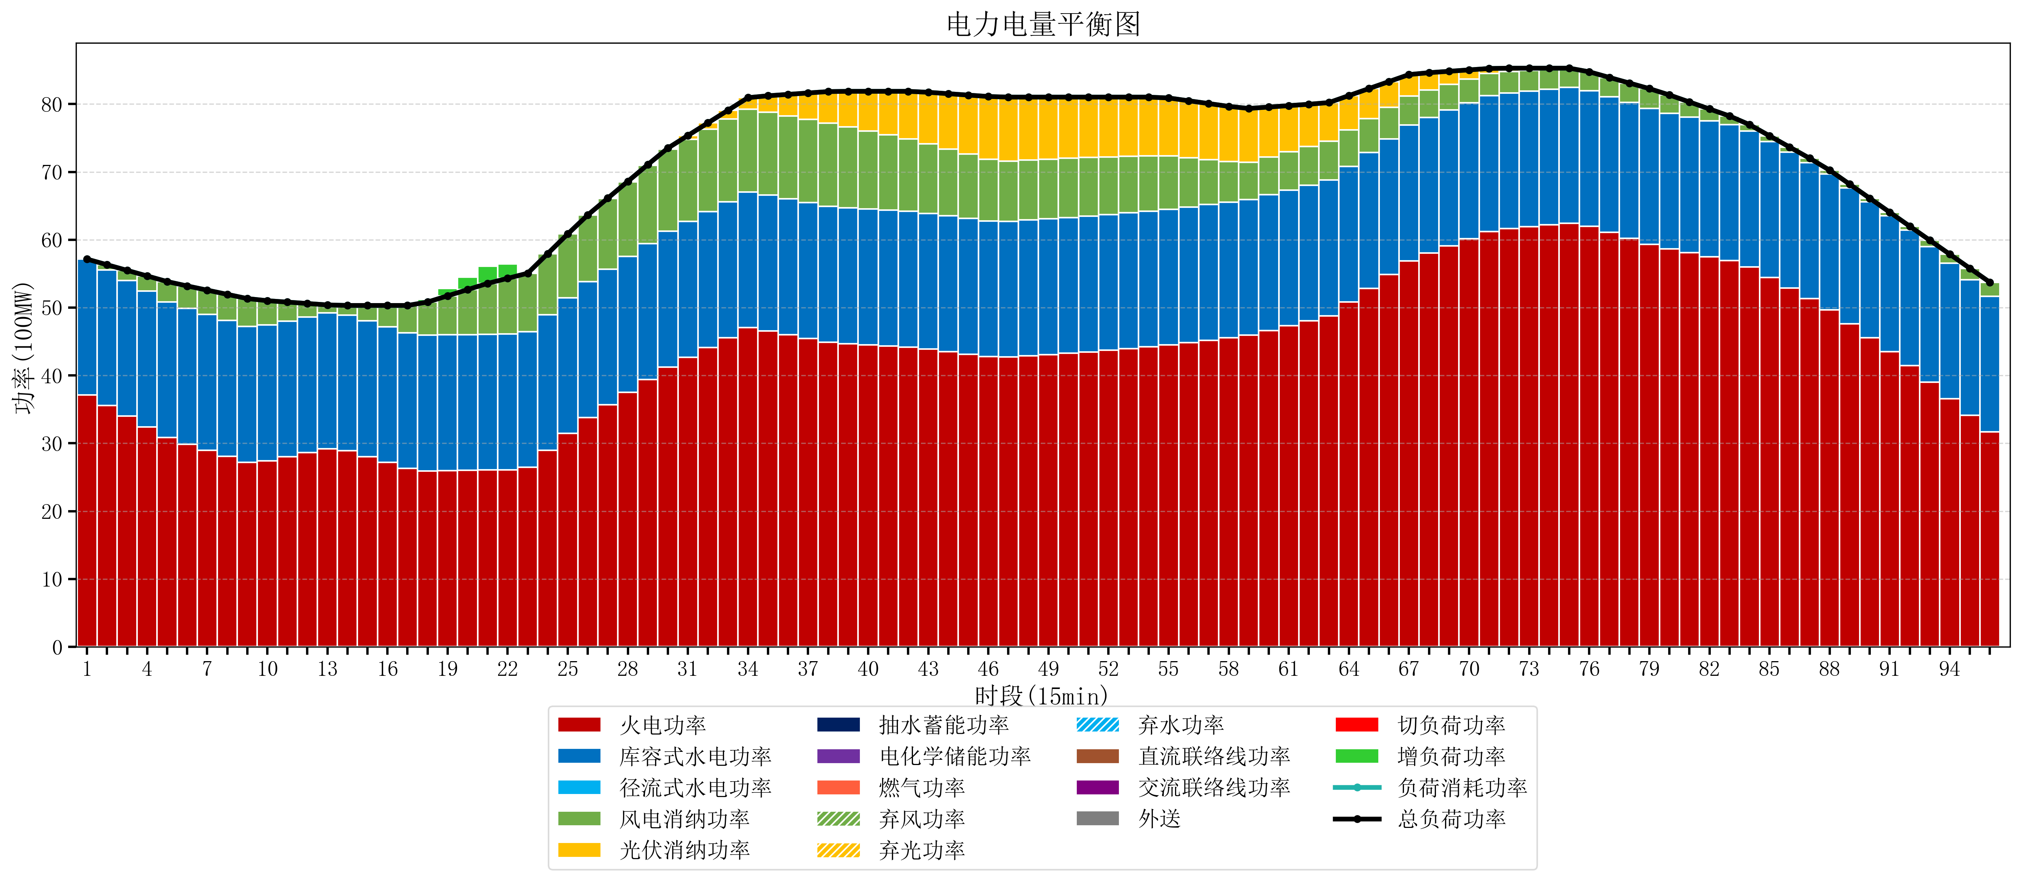
元件名称 | 时段1 | 时段2 | 时段3 | 时段4 | 时段5 | 时段6 | 时段7 | 时段8 | 时段9 | 时段10 | 时段11 | 时段12 | 时段13 | 时段14 | 时段15 | 时段16 | 时段17
name | t1 | t2 | t3 | t4 | t5 | t6 | t7 | t8 | t9 | t10 | t11 | t12 | t13 | t14 | t15 | t16 | t17
str | float64 | float64 | float64 | float64 | float64 | float64 | float64 | float64 | float64 | float64 | float64 | float64 | float64 | float64 | float64 | float64 | float64
火电功率 | 37.14126088 | 35.569654281 | 33.998047683 | 32.426441084 | 30.854834485 | 29.877513074 | 28.98933444 | 28.101155807 | 27.212977174 | 27.42276757 | 28.020076446 | 28.617385323 | 29.2146942 | 28.919371128 | 28.050213234 | 27.181055339 | 26.311897444
库容式水电功率 | 20 | 20 | 20 | 20 | 20 | 20 | 20 | 20 | 20 | 20 | 20 | 20 | 20 | 20 | 20 | 20 | 20
径流式水电功率 | 0 | 0 | 0 | 0 | 0 | 0 | 0 | 0 | 0 | 0 | 0 | 0 | 0 | 0 | 0 | 0 | 0
风电消纳功率 | 0 | 0.74568421053 | 1.4913684211 | 2.2370526316 | 2.9827368421 | 3.3136842105 | 3.5824210526 | 3.8511578947 | 4.1198947368 | 3.5958947368 | 2.7921052632 | 1.9883157895 | 1.1845263158 | 1.3990526316 | 2.2682105263 | 3.1373684211 | 4.0065263158
光伏消纳功率 | 0 | 0 | 0 | 0 | 0 | 0 | 0 | 0 | 0 | 0 | 0 | 0 | 0 | 0 | 0 | 0 | 0
抽水蓄能功率 | 0 | 0 | 0 | 0 | 0 | 0 | 0 | 0 | 0 | 0 | 0 | 0 | 0 | 0 | 0 | 0 | 0
电化学储能功率 | 0 | 0 | 0 | 0 | 0 | 0 | 0 | 0 | 0 | 0 | 0 | 0 | 0 | 0 | 0 | 0 | 0
燃气功率 | 0 | 0 | 0 | 0 | 0 | 0 | 0 | 0 | 0 | 0 | 0 | 0 | 0 | 0 | 0 | 0 | 0
直流联络线功率 | 0 | 0 | 0 | 0 | 0 | 0 | 0 | 0 | 0 | 0 | 0 | 0 | 0 | 0 | 0 | 0 | 0
交流联络线功率 | 0 | 0 | 0 | 0 | 0 | 0 | 0 | 0 | 0 | 0 | 0 | 0 | 0 | 0 | 0 | 0 | 0
负荷消耗功率 | 57.14126088 | 56.315338492 | 55.489416104 | 54.663493715 | 53.837571327 | 53.191197284 | 52.571755493 | 51.952313702 | 51.332871911 | 51.018662307 | 50.812181709 | 50.605701112 | 50.399220515 | 50.31842376 | 50.31842376 | 50.31842376 | 50.31842376
外送 | 0 | 0 | 0 | 0 | 0 | 0 | 0 | 0 | 0 | 0 | 0 | 0 | 0 | 0 | 0 | 0 | 0
总负荷功率 | 57.14126088 | 56.315338492 | 55.489416104 | 54.663493715 | 53.837571327 | 53.191197284 | 52.571755493 | 51.952313702 | 51.332871911 | 51.018662307 | 50.812181709 | 50.605701112 | 50.399220515 | 50.31842376 | 50.31842376 | 50.31842376 | 50.31842376
弃风功率 | 0 | 0 | 0 | 0 | 0 | 0 | 0 | 0 | 0 | 0 | 0 | 0 | 0 | 0 | 0 | 0 | 0
弃光功率 | 0 | 0 | 0 | 0 | 0 | 0 | 0 | 0 | 0 | 0 | 0 | 0 | 0 | 0 | 0 | 0 | 0
弃水功率 | 0 | 0 | 0 | 0 | 0 | 0 | 0 | 0 | 0 | 0 | 0 | 0 | 0 | 0 | 0 | 0 | 0
切负荷功率 | 0 | 0 | 0 | 0 | 0 | 0 | 0 | 0 | 0 | 0 | 0 | 0 | 0 | 0 | 0 | 0 | 0
增负荷功率 | 0 | 0 | 0 | 0 | 0 | 0 | 0 | 0 | 0 | 0 | 0 | 0 | 0 | 0 | 0 | 0 | 0

